J10_2019Q109
ZHEJINAG BOSUER MOTION APPARATUS CO.,LTD.
SPARE PART CATALOGUE -MODEL: Z10 [PHJ10]
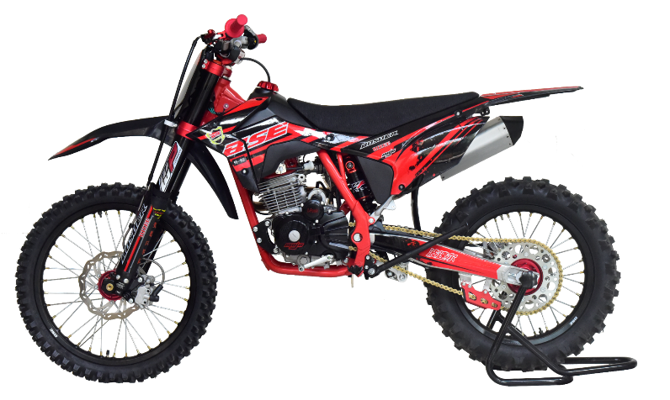

IMPORTANT REMARKS:
1.Formulas have been set in this sheet.Please do not change any content or format,otherwise it will take long time for us to confirm.
2."QTY" means the qty of spare parts included in the respective kit."ORDER QTY" means the qty of spare parts you want to order,which needs to be filled in the blank.
3.If you need additional spare parts,please fill in the blanks "SPECIFICATION" ,"ENGLISH NAME",and "ORDER QTY" in the "ADDITIONAL SPARE PARTS REQUIRED"column.
4.(For BSE ref. only)本清单配件状态根据订单号：2019Q109
5.更新日期：2020-4-10

DIAGRAM | Двигатель
 | POS. | ERP CODE | CHINESE NAME | SPECIFICATION | ENGLISH NAME | UNIT | 采购成本(元) | QTY | UNIT PRICE (EX WORKS) | ORDER QTY | TOTAL AMOUNT | REMARKS
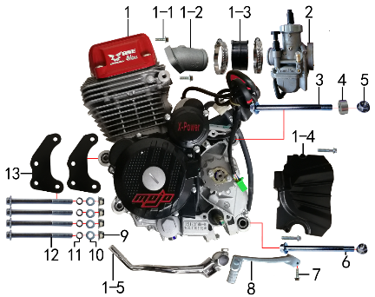 | 1 | L.250.0081 | 4V250R发动机 | 宗申 电脚国抛丸链条式 520x13T 边盖修圆 长轴 MOJO边盖填红含石棉 进新开模 电镀变BT-0E# 电镀启QD-17-2# 含圆插点火器 | #N/A | 台 |  | 1 |  |  | $0.00
 | 1-1 | 7.010.0030 | 六角法兰面螺栓 | M6*20蓝白锌 | hexagon bolt with flange | 个 |  | 2 |  |  | $0.00
 | 1-2 |  | 进气管 | JQ-13 | intake manifold | #N/A |  | 1 |  |  | $0.00
 | 1-3 | 1.016.0276 | 化油器接口(含卡箍） | NC250-2# | #N/A | 套 |  | 1 |  |  | $0.00
 | 1-4 |  | 发动机左前边盖 | 宗申 | engine cover, left, front | #N/A |  | 1 |  |  | $0.00
 | 1-5 | 1.002.0105 | 启动杆 | 宗申QD-17-2# 电镀 | kick start lever | 根 |  | 1 |  |  | $0.00
 | 2 | 1.016.0548 | 化油器 | NB-PWK34 手调怠速(手动风门)配J10 | carburetor | 个 |  | 1 |  |  | $0.00
 | 3 | 7.010.0620 | 六角法兰面螺栓 | M10*1.25*120蓝白锌 | hexagon bolt with flange | 个 |  | 1 |  |  | $0.00
 | 4 | 3.330.0160 | 隔套 | Φ9*Φ20*9镀白锌 | sleeve | 个 |  | 1 |  |  | $0.00
 | 5 | 7.140.0030 | 全金属六角法兰面锁紧螺母(GB6187) | M10*1.25蓝白锌（自锁） | hexagon lock nut with flange (GB6187) | 个 |  | 2 |  |  | $0.00
 | 6 | 7.010.0600 | 六角法兰面螺栓 | M10*1.25*115蓝白锌 | hexagon bolt with flange | 个 |  | 1 |  |  | $0.00
 | 7 | 7.010.0030 | 六角法兰面螺栓 | M6*20蓝白锌 | hexagon bolt with flange | 个 |  | 1 |  |  | $0.00
 | 8 | 1.001.0180 | 挂挡杆 | BSE-01#(mojo) 铝 银色 | #N/A | 根 |  | 1 |  |  | $0.00
 | 9 | 7.140.0020 | 全金属六角法兰面锁紧螺母(GB6187) | M8蓝白锌（自锁） | hexagon lock nut with flange (GB6187) | 个 |  | 4 |  |  | $0.00
 | 10 | 7.210.0070 | 平垫圈 | Φ6*Φ18*1.5镀锌 | flat washer | 个 |  | 4 |  |  | $0.00
 | 11 | 7.220.0020 | 弹簧垫圈 | Φ8 白锌 | spring washer | 个 |  | 4 |  |  | $0.00
 | 12 | 7.010.0250 | 六角法兰面螺栓 | M8*95蓝白锌 | hexagon bolt with flange | 个 |  | 4 |  |  | $0.00
 | 13 | 3.530.0215 | 吊片 | J2发动机前(配宗申大头机专用) 黑色 激光切割 | hanger part | 个 |  | 2 |  |  | $0.00

DIAGRAM | Выхлопная система
 | POS. | ERP CODE | CHINESE NAME | SPECIFICATION | ENGLISH NAME | UNIT | 采购成本(元) | QTY | UNIT PRICE (EX WORKS ) | ORDER QTY | TOTAL AMOUNT | REMARKS
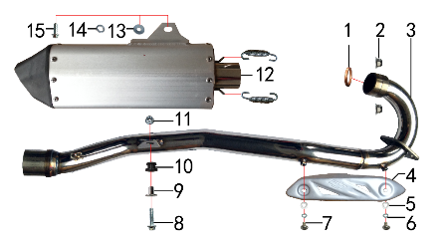 | 1 | 1.087.0020 | 排气管密封圈 | 200CC无石棉 | exhaust seal ring | 个 |  | 1 |  |  | $0.00
 | 2 | 7.140.0020 | 全金属六角法兰面锁紧螺母(GB6187) | M8蓝白锌（自锁） | hexagon lock nut with flange (GB6187) | 个 |  | 2 |  |  | $0.00
 | 3 | 1.086.0670 | 排气管 | J10不锈钢(口径配J1筒 焊MOJO防烫片螺母 配ZS250-R四气门)待定 | exhaust pipe | 根 |  | 1 |  |  | $0.00
 | 4 | 1.081.0080 | 防烫片 | 自制MOJO抛丸 不锈钢(304) | anti-scald plate | 个 |  | 1 |  |  | $0.00
 | 5 | 7.210.0040 | 平垫圈 | Φ6*Φ12镀锌 | flat washer | 个 |  | 2 |  |  | $0.00
 | 6 | 7.220.0010 | 弹簧垫圈 | Φ6 白锌 | spring washer | 个 |  | 2 |  |  | $0.00
 | 7 | 7.060.0020 | 内六角平圆头螺钉 | M6*10蓝白锌 | inner hexagon screw | 个 |  | 2 |  |  | $0.00
 | 8 | 7.010.0040 | 六角法兰面螺栓 | M6*25蓝白锌 | hexagon bolt with flange | 个 |  | 1 |  |  | $0.00
 | 9 | 3.340.0350 | 油箱隔套（PH10L） | Φ22*Φ6.2-17-Φ9-15mm镀白锌（532） | spacer, fuel tank, PH10L | 个 |  | 1 |  |  | $0.00
 | 10 | 1.088.0020 | 排气管缓冲胶套 | J2(工字) | exhaust pipe rubber cushion | 个 |  | 1 |  |  | $0.00
 | 11 | 7.140.0010 | 全金属六角法兰面锁紧螺母(GB6187) | M6蓝白锌（自锁） | hexagon lock nut with flange (GB6187) | 个 |  | 1 |  |  | $0.00
 | 12 | 1.085.1040 | 排气筒 | 新J1铝氧化银(我司提供三角胶木头)含拉簧 | muffler | 个 |  | 1 |  |  | $0.00
 | 13 | 7.210.0090 | 平垫圈 | Φ8*Φ22镀锌 | flat washer | 个 |  | 1 |  |  | $0.00
 | 14 | 7.220.0020 | 弹簧垫圈 | Φ8 白锌 | spring washer | 个 |  | 1 |  |  | $0.00
 | 15 | 7.010.0150 | 六角法兰面螺栓 | M8*30蓝白锌 | hexagon bolt with flange | 个 |  | 1 |  |  | $0.00

DIAGRAM | Траверса
 | POS. | ERP CODE | CHINESE NAME | SPECIFICATION | ENGLISH NAME | UNIT | 采购成本(元) | QTY | UNIT PRICE (EX WORKS ) | ORDER QTY | TOTAL AMOUNT | REMARKS
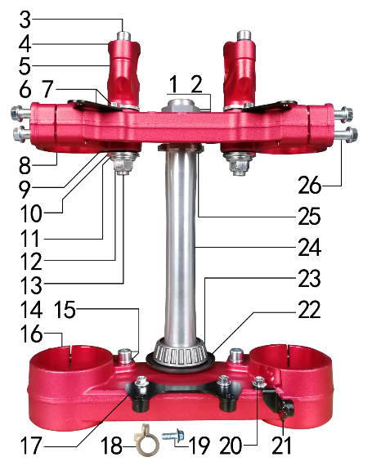 | 1 | 7.270.0060 | 方向柱锁紧螺母 | M26*1 | steering locknut | 个 |  | 1 |  |  | $0.00
 | 2 | 7.210.0330 | 平垫圈 | Φ26*Φ35*1镀白锌(BSE250方向柱专用) | flat washer | 个 |  | 1 |  |  | $0.00
 | 3 | 7.070.0160 | 内六角圆柱头螺钉 | M8*25蓝白锌 | inner hexagon screw | 个 |  | 4 |  |  | $0.00
 | 4 | 4.080.0285 | 上压块 | MOJO-250(单孔) Φ28.8 氧化红色 | handle bar pad, up | 块 |  | 2 |  |  | $0.00
 | 5 | 4.090.0305 | 下压块 | MOJO-250(单孔) Φ28.8 氧化红色 | handle bar pad, bottom | 块 |  | 2 |  |  | $0.00
 | 6 | 7.010.0010 | 六角法兰面螺栓 | M6*12蓝白锌 | hexagon bolt with flange | 个 |  | 4 |  |  | $0.00
 | 7 | 3.520.0080 | 记分牌支架 | 高配J6上 配CNC方向器 黑色 | number plate bracket | 个 |  | 2 |  |  | $0.00
 | 8 | 4.060.0320 | 上联板 | MOJO-250 Φ54*192氧化红色 轴孔φ26.5款 | triple clamp, up | 块 |  | 1 |  |  | $0.00
 | 9 | 3.250.0030 | 橡胶缓冲块 | 锥度BSE250方向器 | buffer rubber block | 只 |  | 4 |  |  | $0.00
 | 10 | 7.210.0340 | 台阶垫圈 | Φ26*Φ30*3镀白锌(BSE250压块专用) | step spacer | 个 |  | 4 |  |  | $0.00
 | 11 | 7.210.0180 | 平垫圈 | Φ12*Φ24*1.5镀锌 | flat washer | 个 |  | 2 |  |  | $0.00
 | 12 | 7.140.0040 | 全金属六角法兰面锁紧螺母(GB6187) | M12*1.25蓝白锌（自锁） | hexagon lock nut with flange (GB6187) | 个 |  | 2 |  |  | $0.00
 | 13 | 7.020.0100 | 下压块安装螺栓 | M12*1.25*72蓝白锌(铣平) | bolt, handle bar pad, bottom | 个 |  | 2 |  |  | $0.00
 | 14 | 7.070.0140 | 内六角圆柱头螺钉 | M8*16蓝白锌 | inner hexagon screw | 个 |  | 2 |  |  | $0.00
 | 15 | 7.220.0020 | 弹簧垫圈 | Φ8 白锌 | spring washer | 个 |  | 2 |  |  | $0.00
 | 16 | 4.070.0290 | 下联板 | MOJO-250 Φ60*192氧化红色 轴孔φ30.2款 | triple clamp, bottom | 块 |  | 1 |  |  | $0.00
 | 17 | 3.520.0085 | 记分牌支架 | 高配J6下 配CNC方向器 黑色 | number plate bracket | 个 |  | 1 |  |  | $0.00
 | 18 | 7.430.0090 | 卡扣 | BSE250前刹车线 本色 | buckle plastic | 个 |  | 1 |  |  | $0.00
 | 19 | 7.010.0020 | 六角法兰面螺栓 | M6*16蓝白锌 | hexagon bolt with flange | 个 |  | 1 |  |  | $0.00
 | 20 | 7.010.0000 | 六角法兰面螺栓 | M6*8蓝白锌 | hexagon bolt with flange | 个 |  | 1 |  |  | $0.00
 | 21 | 3.750.0210 | 油管卡扣支架 | 高配J6 配CNC方向器 黑色 | oil hose buckle bracket | 个 |  | 1 |  |  | $0.00
 | 22 | 7.280.0020 | 防尘盖 | 新J5上下胶垫 内孔30 | dust seal | 个 |  | 2 |  |  | $0.00
 | 23 | 7.350.0090 | 锥度轴承 | Φ30*Φ55(32006) | needle bearing | 个 |  | 2 |  |  | $0.00
 | 24 | 4.100.0160 | 方向轴 | BSE250(7075铝273mm) | steering | 根 |  | 1 |  |  | $0.00
 | 25 | 7.270.0040 | 方向柱调节螺母 | CNC M30*1 | steering adjust nut | 个 |  | 1 |  |  | $0.00
 | 26 | 7.010.0172 | 六角法兰面螺栓 | M8*40蓝白锌(联板安装特制) | hexagon bolt with flange | 个 |  | 8 |  |  | $0.00

DIAGRAM | Рама
 | POS. | ERP CODE | CHINESE NAME | SPECIFICATION | ENGLISH NAME | UNIT | 采购成本(元) | QTY | UNIT PRICE (EX WORKS ) | ORDER QTY | TOTAL AMOUNT | REMARKS
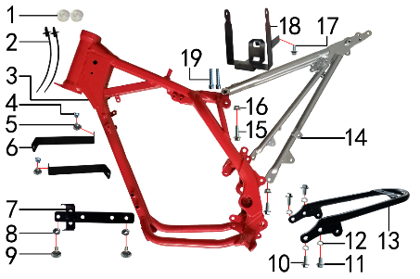 | 1 | 6.250.0020 | 塑件胶塞 | CRF110 | fairings rubber plug | 只 |  | 2 |  |  | $0.00
 | 2 | 8.010.0090 | 扎带(带圆头) | 5*168 黑色 | tie | 根 |  | 2 |  |  | $0.00
 | 3 | 3.500.1450 | BSE150车架(加长款) | BSE150(铸钢边梁)车头管J5 红色 (后刹孔距49)前限(3#)配宗申MOJO四气门 | #N/A | 个 |  | 1 |  |  | $0.00
 | 4 | 7.190.0010 | 卡片螺母 | M6 蓝白锌（522） | clip nut | 个 |  | 2 |  |  | $0.00
 | 5 | 7.050.0011 | 内六角大扁头螺钉 | M6*12蓝白锌 | inner hexagon flat screw | 个 |  | 2 |  |  | $0.00
 | 6 | 3.730.0070 | 塑件支撑 | BSE150 黑色(中间冲φ6.5孔) | fairings bracket | 个 |  | 2 |  |  | $0.00
 | 7 | 3.740.0090 | 固定片 | BSE150整流器(含继电器支架) 黑色 | fixing bracket | 片 |  | 1 |  |  | $0.00
 | 8 | 7.170.0020 | 六角法兰面防滑螺母 | M6蓝白锌 | hexagon nut with flange | 个 |  | 2 |  |  | $0.00
 | 9 | 7.050.0020 | 内六角大扁头螺钉 | M6*16蓝白锌 | inner hexagon flat screw | 个 |  | 2 |  |  | $0.00
 | 10 | 7.010.0130 | 六角法兰面螺栓 | M8*20蓝白锌 | hexagon bolt with flange | 个 |  | 3 |  |  | $0.00
 | 11 | 7.010.0120 | 六角法兰面螺栓 | M8*16蓝白锌 | hexagon bolt with flange | 个 |  | 2 |  |  | $0.00
 | 12 | 7.220.0020 | 弹簧垫圈 | Φ8 白锌 | spring washer | 个 |  | 4 |  |  | $0.00
 | 13 | 3.640.0050 | 托架 | BSE150后货架 黑色 | bracket | 个 |  | 1 |  |  | $0.00
 | 14 | 3.700.0283 | 后尾架 | BSE150(J10专用) 银色(带副脚蹬状态) | tail frame | 个 |  | 1 |  |  | $0.00
 | 15 | 7.010.0140 | 六角法兰面螺栓 | M8*25蓝白锌 | hexagon bolt with flange | 个 |  | 1 |  |  | $0.00
 | 16 | 7.140.0020 | 全金属六角法兰面锁紧螺母(GB6187) | M8蓝白锌（自锁） | hexagon lock nut with flange (GB6187) | 个 |  | 2 |  |  | $0.00
 | 17 | 7.010.0010 | 六角法兰面螺栓 | M6*12蓝白锌 | hexagon bolt with flange | 个 |  | 1 |  |  | $0.00
 | 18 | 3.630.0150 | 电池盒 | BSE150 黑色 | battery box | 个 |  | 1 |  |  | $0.00
 | 19 | 7.070.0195 | 内六角圆柱头螺钉 | M8*45蓝白锌 | inner hexagon screw | 个 |  | 2 |  |  | $0.00

DIAGRAM | Подножки
 | POS. | ERP CODE | CHINESE NAME | SPECIFICATION | ENGLISH NAME | UNIT | 采购成本(元) | QTY | UNIT PRICE (EX WORKS ) | ORDER QTY | TOTAL AMOUNT | REMARKS
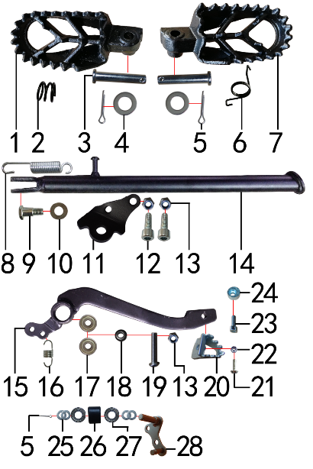 | 1 | 3.570.0161 | 脚蹬 | 铸钢 CRF款 黑色(左) | foot pedal | 只 |  | 1 |  |  | $0.00
 | 2 | 3.590.0080 | 脚蹬压缩弹簧 | 2.2发黑 | #N/A | 只 |  | 1 |  |  | $0.00
 | 3 | 7.240.0030 | 圆柱销 | Φ8*42蓝白锌 8.8级 | cylindrical pin | 根 |  | 2 |  |  | $0.00
 | 4 | 7.210.0080 | 平垫圈 | Φ8*Φ16镀锌 | flat washer | 个 |  | 2 |  |  | $0.00
 | 5 | 7.230.0030 | 开口销 | Φ2.5*16 白锌 | cotter pin | 根 |  | 3 |  |  | $0.00
 | 6 | 3.590.0070 | 脚蹬扭簧 | 铸钢CRF款(左、右) 电泳 | foot pedal spring | 副 |  | 1 |  |  | $0.00
 | 7 | 3.570.0162 | 脚蹬 | 铸钢 CRF款 黑色(右) | foot pedal | 只 |  | 1 |  |  | $0.00
 | 8 | 3.620.0010 | 边支撑弹簧 | 90mm | side stand spring | 个 |  | 1 |  |  | $0.00
 | 9 | 7.030.0010 | 外六角台阶螺栓 | M10*25镀白锌 | hexagon step bolt | 个 |  | 1 |  |  | $0.00
 | 10 | 7.210.0180 | 平垫圈 | Φ12*Φ24*1.5镀锌 | flat washer | 个 |  | 1 |  |  | $0.00
 | 11 | 3.600.0050 | 边支撑固定座 | J2边支撑 黑色 | fix bracket of side stand | 个 |  | 1 |  |  | $0.00
 | 12 | 7.070.0170 | 内六角圆柱头螺钉 | M8*30蓝白锌 | inner hexagon screw | 个 |  | 2 |  |  | $0.00
 | 13 | 7.160.0040 | 非金属嵌件六角锁紧螺母 | M8蓝白锌（尼龙防松） | hexagon nut | 个 |  | 3 |  |  | $0.00
 | 14 | 3.610.0209 | 边支撑 | 350mm变径黑色窄头(J10专用) | side stand | 个 |  | 1 |  |  | $0.00
 | 15 | 4.260.0115 | 脚刹杆 | BSE150D上弯式(不带头) 黑色 | rear brake padel | 根 |  | 1 |  |  | $0.00
 | 16 | 4.270.0110 | 脚刹杆弹簧 | 猎豹(总长24) | brake pedal spring | 根 |  | 1 |  |  | $0.00
 | 17 | 7.390.0010 | 全封闭轴承 | 608 | bearing | 个 |  | 2 |  |  | $0.00
 | 18 | 7.210.0110 | 平垫圈 | Φ9*Φ17*2.5毛坯(金工制作) | flat washer | 个 |  | 1 |  |  | $0.00
 | 19 | 7.120.0210 | 不锈钢半圆内六角 | M8*40 | stainless inner hexagonal screw | 个 |  | 1 |  |  | $0.00
 | 20 | 4.280.0030 | 脚刹杆头 | 铁 BSK(J1/J5) 银色 | brake lever tip | 个 |  | 1 |  |  | $0.00
 | 21 | 7.060.0040 | 内六角平圆头螺钉 | M6*20蓝白锌 10.9级 | inner hexagon screw | 个 |  | 1 |  |  | $0.00
 | 22 | 7.150.0010 | 全金属六角锁紧螺母(GB6184) | M6蓝白锌（自锁） | hexagon lock nut (GB6184) | 个 |  | 1 |  |  | $0.00
 | 23 | 7.070.0060 | 内六角圆柱头螺钉 | M6*16蓝白锌 | inner hexagon screw | 个 |  | 1 |  |  | $0.00
 | 24 | 7.440.0010 | 后刹限位偏心轮 | Ф18*Ф6.5*9电镀 J1/J2/J5通用 | rear brake limit eccenter | 个 |  | 1 |  |  | $0.00
 | 25 | 7.210.0130 | 平垫圈 | Φ10*Φ18*1.5镀锌 | flat washer | 个 |  | 3 |  |  | $0.00
 | 26 | 2.060.0010 | 涨紧轮 | BSE MOTO 黑色 | tensioner roller | 个 |  | 1 |  |  | $0.00
 | 27 | 7.390.0200 | 全封闭轴承 | 6900 | bearing | 个 |  | 2 |  |  | $0.00
 | 28 | 2.070.0050 | 涨紧轮固定焊接组件 | 涨紧轮(J2铸钢边梁)短轴 黑色 | tensioner bracket | 个 |  | 1 |  |  | $0.00

DIAGRAM | Подвеска заднего амортизатора
 | POS. | ERP CODE | CHINESE NAME | SPECIFICATION | ENGLISH NAME | UNIT | 采购成本(元) | QTY | UNIT PRICE (EX WORKS ) | ORDER QTY | TOTAL AMOUNT | REMARKS
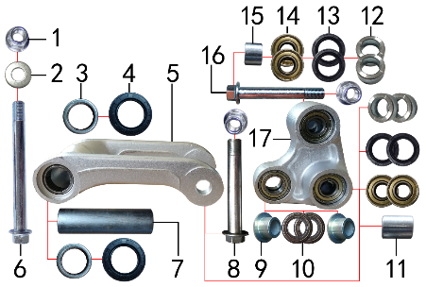 | 1 | 7.140.0040 | 全金属六角法兰面锁紧螺母(GB6187) | M12*1.25蓝白锌（自锁） | hexagon lock nut with flange (GB6187) | 个 |  | 3 |  |  | $0.00
 | 2 | 7.210.0180 | 平垫圈 | Φ12*Φ24*1.5镀锌 | flat washer | 个 |  | 1 |  |  | $0.00
 | 3 | 7.360.0010 | 滚针轴承 | HK2012 | needle bearing | 个 |  | 2 |  |  | $0.00
 | 4 | 7.330.0010 | 骨架油封 | Φ20*32*5 | seal | 只 |  | 2 |  |  | $0.00
 | 5 | 3.160.0010 | 摇架叉 | 铝U形 银色 | fork, linkage | 个 |  | 1 |  |  | $0.00
 | 6 | 7.010.0780 | 拉杆车架六角法兰面螺栓 | M12*1.25*120蓝白锌(特制)10.9级 J2/T9 | bolt | 个 |  | 1 |  |  | $0.00
 | 7 | 3.340.0341 | 拉杆车架连接衬套 | Φ20*Φ12*82mm (BSE250铝车架)轴承钢 | spacer | 个 |  | 1 |  |  | $0.00
 | 8 | 7.010.0720 | 摇臂拉杆安装螺栓 | M12*1.25*95蓝白锌(定制)10.9级 J1/J2/J5/T9/PH10通用 | bolt, linkage rocker lever | 个 |  | 1 |  |  | $0.00
 | 9 | 3.340.0280 | 摇臂后减连接衬套 | Ф20*Ф10.2*11-Ф15mm J2/T9/PH10 | spacer, rear shock fixing of linkage | 个 |  | 2 |  |  | $0.00
 | 10 | 7.390.0220 | 全封闭轴承 | 6902 | bearing | 个 |  | 2 |  |  | $0.00
 | 11 | 3.340.0311 | 摇臂平叉连接外衬套(J10) | Ф20*Ф12*12.5mm J10 | #N/A | 个 |  | 1 |  |  | $0.00
 | 12 | 3.340.0310 | 摇臂拉杆连接外衬套 | Ф20*Ф12*9.5mm J2/T9/PH10 | spacer, linkage | 个 |  | 4 |  |  | $0.00
 | 13 | 7.330.0062 | 骨架油封 | Φ20*28*4 | seal | 只 |  | 4 |  |  | $0.00
 | 14 | 7.390.0030 | 全封闭轴承 | 6001 | bearing | 个 |  | 4 |  |  | $0.00
 | 15 | 3.340.0330 | 摇臂平叉连接内衬套 | Ф18*Ф12.5*13.5mm J2/T9/PH10(030) | spacer, linkage | 个 |  | 1 |  |  | $0.00
 | 16 | 7.010.0731 | 摇臂平叉六角法兰螺栓 | M12*1.25*107蓝白锌10.9级 | bolt, linkage | 个 |  | 1 |  |  | $0.00
 | 17 | 3.170.0010 | 三角摇臂 | 铝三角(9#) 银色 | linkage | 个 |  | 1 |  |  | $0.00

DIAGRAM | Маятник задней подвески
 | POS. | ERP CODE | CHINESE NAME | SPECIFICATION | ENGLISH NAME | UNIT | 采购成本(元) | QTY | UNIT PRICE (EX WORKS ) | ORDER QTY | TOTAL AMOUNT | REMARKS
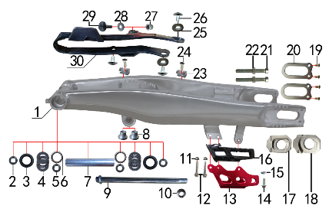 | 1 | 3.510.0170 | 刀型铝平叉 | 18寸(2015款J1) | swingarm | 个 |  | 1 |  |  | $0.00
 | 2 | 3.340.0112 | 刀型铝平叉外衬套 | Φ25*Φ15*6.5mm J2 镀白锌 | Inner spacer swingarm | 个 |  | 2 |  |  | $0.00
 | 3 | 7.330.0051 | 骨架油封 | Φ25*33*6 | seal | 只 |  | 2 |  |  | $0.00
 | 4 | 7.370.0010 | 平面推力轴承 | Φ17*Φ30*4 | thrust bearing | 个 |  | 2 |  |  | $0.00
 | 5 | 3.340.0052 | 铝平叉轴承隔套 | Ф25*Ф15*20mm J2 轴承钢 | Inner spacer of alloy swingarm | 个 |  | 2 |  |  | $0.00
 | 6 | 7.360.0120 | 滚针轴承 | NK2520 | needle bearing | 个 |  | 2 |  |  | $0.00
 | 7 | 3.340.0181 | 刀型铝平叉中轴内衬套 | Φ25*Φ17*144mm J1 发黑 | inner spacer of alloy swingarm | 个 |  | 1 |  |  | $0.00
 | 8 | 3.340.0370 | 刀型铝平叉台阶衬套 | Ф23.5*Ф12*18.5-Ф16*13.5mm(浩旭）镀白锌(030) | step spacer of steel swingarm | 个 |  | 2 |  |  | $0.00
 | 9 | 3.320.0020 | 平叉轴 | 蓝白锌Φ15*M14*1.5*240 切边(J2铸钢边梁) 10.9级 | swingarm axle | 根 |  | 1 |  |  | $0.00
 | 10 | 7.140.0050 | 全金属六角法兰面锁紧螺母 | M14*1.5蓝白锌（自锁） | hexagon lock nut with flange | 个 |  | 1 |  |  | $0.00
 | 11 | 7.140.0010 | 全金属六角法兰面锁紧螺母 | M6蓝白锌（自锁） | hexagon lock nut with flange | 个 |  | 2 |  |  | $0.00
 | 12 | 7.010.0081 | 六角法兰面螺栓 | M6*50蓝白锌 | hexagon bolt with flange | 个 |  | 2 |  |  | $0.00
 | 13 | 2.110.0028 | 调链器保护罩 | CRF250款(型材加工) 氧化红色 | chain guide guard | 个 |  | 1 |  |  | $0.00
 | 14 | 7.010.0020 | 六角法兰面螺栓 | M6*16蓝白锌 | hexagon bolt with flange | 个 |  | 1 |  |  | $0.00
 | 15 | 7.210.0112 | 平垫圈 | Φ9*Φ17*3.5铝(金工制作) | flat washer | 个 |  | 1 |  |  | $0.00
 | 16 | 2.100.0090 | 调链器 | 新款J5(左右) | chain guide | 套 |  | 1 |  |  | $0.00
 | 17 | 3.690.0110 | 铝千斤片 | BSE250亚银(左沉) | alloy chain adjuster | 只 |  | 1 |  |  | $0.00
 | 18 | 3.690.0111 | 铝千斤片 | BSE250亚银(右) | alloy chain adjuster | 只 |  | 1 |  |  | $0.00
 | 19 | 7.090.0050 | 十字槽沉头螺钉 | M5*10蓝白锌 | cross flush screw | 个 |  | 4 |  |  | $0.00
 | 20 | 3.350.0051 | 平叉挡片 | 新刀型铝平叉(白锌) | swingarm washer | 个 |  | 2 |  |  | $0.00
 | 21 | 7.180.0040 | 六角螺母 | M8 S12 蓝白锌 | hexagon nut | 个 |  | 2 |  |  | $0.00
 | 22 | 7.020.0081 | 六角头螺栓 | M8*60 全牙 S10 蓝白锌 10.9级 | hexagon bolt | 个 |  | 2 |  |  | $0.00
 | 23 | 7.430.0030 | 后刹管夹 | BSE250 双孔φ12 本色 (BSE250-24) | rear brake hose buckle | 个 |  | 2 |  |  | $0.00
 | 24 | 7.090.0030 | 十字槽沉头螺钉 | M6*12蓝白锌 | cross flush screw | 个 |  | 2 |  |  | $0.00
 | 25 | 3.350.0070 | MOJO平叉护套垫片 | 椭圆形(电镀) | chain slider busher | 个 |  | 2 |  |  | $0.00
 | 26 | 7.050.0011 | 内六角大扁头螺钉 | M6*12蓝白锌 | inner hexagon flat screw | 个 |  | 3 |  |  | $0.00
 | 27 | 3.330.0070 | 尾灯支架安装隔套 | Φ8*Φ14*13镀白锌 | spacer | 个 |  | 1 |  |  | $0.00
 | 28 | 7.210.0070 | 平垫圈 | Φ6*Φ18*1.5镀锌 | flat washer | 个 |  | 1 |  |  | $0.00
 | 29 | 7.050.0030 | 内六角大扁头螺钉 | M6*25蓝白锌 | inner hexagon flat screw | 个 |  | 1 |  |  | $0.00
 | 30 | 3.350.0026 | 平叉护套 | MOJO 黑色橡胶(耐磨) | chain slider | 个 |  | 1 |  |  | $0.00

DIAGRAM | Амортизаторы
 | POS. | ERP CODE | CHINESE NAME | SPECIFICATION | ENGLISH NAME | UNIT | 采购成本(元) | QTY | UNIT PRICE (EX WORKS ) | ORDER QTY | TOTAL AMOUNT | REMARKS
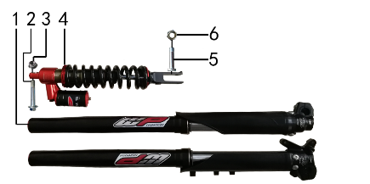 | 1 | 3.270.1398 | 前减震 | 法斯特ARX07RC 880mm*54*60黑色铝筒贴WP贴花 双可调 配黑色护板(无贴花)红色盖帽黑色下角镭雕WP标 | front fork | 副 |  | 1 |  |  | $0.00
 | 2 | 7.010.0530 | 后减震上六角法兰面螺栓 | M10*1.25*60蓝白锌10.9级 J2 | hexagon bolt, rear shock up | 个 |  | 1 |  |  | $0.00
 | 3 | 7.140.0030 | 全金属六角法兰面锁紧螺母(GB6187) | M10*1.25蓝白锌（自锁） | hexagon lock nut with flange (GB6187) | 个 |  | 2 |  |  | $0.00
 | 4 | 3.280.0880 | 后减震 | BTA59RC 450*500LBS 黑色弹簧黑气包(贴WP贴花)红色上下弹簧座和上吊环 黑色下吊环(下开叉)内开档φ10.1*22 | rear shock | 根 |  | 1 |  |  | $0.00
 | 5 | 7.010.0430 | 后减震下安装螺栓 | M10*1.25*44蓝白锌10.9级（520） | bolt, rear shock bottom | 个 |  | 1 |  |  | $0.00
 | 6 | 7.150.0050 | 全金属六角锁紧螺母(GB6184) | M10x1.25蓝白锌（自锁） | hexagon lock nut (GB6184) | 个 |  | 1 |  |  | $0.00

DIAGRAM | Руль
 | POS. | ERP CODE | CHINESE NAME | SPECIFICATION | ENGLISH NAME | UNIT | 采购成本(元) | QTY | UNIT PRICE (EX WORKS ) | ORDER QTY | TOTAL AMOUNT | REMARKS
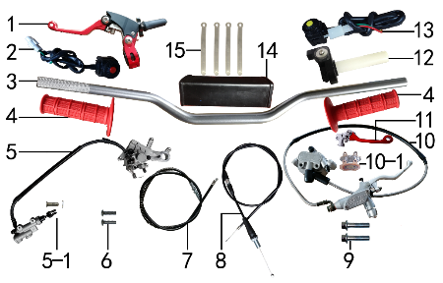 | 1 | 4.290.0700 | 离合手柄总成 | 360折叠刹离合手把 CNC红色 (723) | clutch lever | 只 |  | 1 |  |  | $0.00
 | 2 | 5.130.0030 | 开关 | 红色一点式熄火(防水) 线长750mm | switch | 个 |  | 1 |  |  | $0.00
 | 3 | 4.010.0262 | 铝变径管车把 | 800-810 银色 Φ28.5*22.2(BSE-2) | alloy fat handle bar | 根 |  | 1 |  |  | $0.00
 | 4 | 4.030.0080 | 把套 | 红色(软) | grips | 付 |  | 1 |  |  | $0.00
 | 5 | 4.170.0221 | 后碟刹器BSE250 | CRF本色氧化 49孔距78顶杆长度黑色橡胶耐高压油管长度600mm(711) | rear brake, BSK250 | 套 |  | 1 |  |  | $0.00
 | 6 | 7.060.0040 | 内六角平圆头螺钉 | M6*20蓝白锌 10.9级 | inner hexagon screw | 个 |  | 2 |  |  | $0.00
 | 7 | 4.120.0210 | 离合线 | 100+19.0 带防护弹簧(库存继续使用用完为止) | clutch cable | 根 |  | 1 |  |  | $0.00
 | 8 | 4.110.0360 | 油门线 | 960+142双调 | throttle cable | 根 |  | 1 |  |  | $0.00
 | 9 | 7.010.0170 | 六角法兰面螺栓 | M8*40蓝白锌 | hexagon bolt with flange | 个 |  | 2 |  |  | $0.00
 | 10 | 4.160.0191 | 前碟刹器BSE250 | CRF本色氧化 油管长度1230mm(711) | front brake assy BSE250 | 套 |  | 1 |  |  | $0.00
 | 10-1 | 4.450.0190 | 摩擦片 | BSE250前(烧结)711 | brake pads | 副 |  | 1 |  |  | $0.00
 | 10-2 | 4.410.0115 | 上泵总成 | CRF前刹(711) | master cylinder | 套 |  | 1 |  |  | $0.00
 | 10-3 | 4.420.0095 | 下泵总成 | BSE250前刹(711) | brake bump, bottom | 套 |  | 1 |  |  | $0.00
 | 10-4 | 4.180.0130 | 前碟刹高压油管 | 本田款 1230mm | front brack hose | 根 |  | 1 |  |  | $0.00
 | 11 | 4.310.0510 | 刹车手柄 | 配凯凌上泵 (CNC红色) 折叠柄 | brake lever | 只 |  | 1 |  |  | $0.00
 | 12 | 4.050.0100 | 油门座 | 广东黑色彷CNC白色滚轮(含白色把芯) | throttle accelerator | 只 |  | 1 |  |  | $0.00
 | 13 | 5.130.0050 | 开关 | 黄色一点式启动(防水) 线长750mm | switch | 个 |  | 1 |  |  | $0.00
 | 14 | 6.040.0040 | 新款方形护胸 | 内宽72mm | handlebar pad | 个 |  | 1 |  |  | $0.00
 | 15 | 8.010.0080 | 扎带 | MOJO弹性 75mm | tie | 根 |  | 4 |  |  | $0.00

DIAGRAM | Колесо переднее
 | POS. | ERP CODE | CHINESE NAME | SPECIFICATION | ENGLISH NAME | UNIT | 采购成本(元) | QTY | UNIT PRICE (EX WORKS ) | ORDER QTY | TOTAL AMOUNT | REMARKS
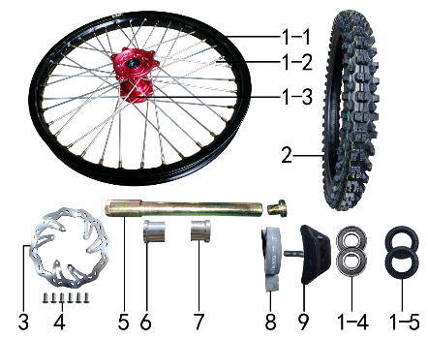 | 1 | 3.070.0556 | 前轮毂总成 | 450-2 铝1.60*21(2个气门嘴孔) 表面CNC电泳红色+7系列BSE黑色轴孔20mm(普通8K辐条） | front wheel assy | 套 |  | 1 |  |  | $0.00
 | 1-1 | 3.020.1285 | 铝圈 | WM 1.60*21黑色（7116） 2只气门孔 BSE | alloy rim | 个 |  | 1 |  |  | $0.00
 | 1-2 | 3.040.0060 | 辐条(含辐条螺母) | 前轮21寸 450 普通(8K)240mm | spoke & nipple | 根 |  | 36 |  |  | $0.00
 | 1-3 | 3.010.0245 | 毂芯 | 450-2前 表面CNC电泳红色(轴孔20) | hub | 个 |  | 1 |  |  | $0.00
 | 1-4 | 7.390.0110 | 全封闭轴承 | 6202 | bearing | 个 |  | 2 |  |  | $0.00
 | 1-5 | 7.330.0030 | 骨架油封 | Φ22*32*5 | seal | 只 |  | 2 |  |  | $0.00
 | 1-6 | 3.341.0062 | 鼓芯内衬管 | 450-2 前(铁 Φ20*Φ26*71) | drum brake inner sleeve | 根 |  | 1 |  |  | $0.00
 | 2 | 3.090.1130 | NMS深齿轮胎 | 80/100-21(PX7.1) | #N/A | 套 |  | 1 |  |  | $0.00
 | 3 | 4.230.0600 | 前碟刹盘 | 波浪形Φ240*Φ101孔距117-6孔（701） | front brake disc | 片 |  | 1 |  |  | $0.00
 | 4 | 7.060.0030 | 内六角平圆头螺钉 | M6*14蓝白锌 10.9级 | inner hexagon screw | 个 |  | 6 |  |  | $0.00
 | 5 | 3.130.0011 | 前轮轴 | 内六角镀彩锌Φ20*217-台阶Φ25-44mm 含螺母（523） | front axle | 根 |  | 1 |  |  | $0.00
 | 6 | 3.330.1000 | 前轮左隔套 | 铝 Ф30*Ф20.2*25-Ф26 | front axle sleeve L | 个 |  | 1 |  |  | $0.00
 | 7 | 3.330.1001 | 前轮右隔套 | 铝 Ф30*Ф20.2*24-Ф26 | front axle sleeve R | 个 |  | 1 |  |  | $0.00
 | 8 | 3.030.0080 | 衬带 | 21寸 | belt | 个 |  | 1 |  |  | $0.00
 | 9 | 3.110.0020 | 内胎防滑锁 | 1.60铝 | tire lock | 个 |  | 1 |  |  | $0.00

DIAGRAM | Колесо заднее
 | POS. | ERP CODE | CHINESE NAME | SPECIFICATION | ENGLISH NAME | UNIT | 采购成本(元) | QTY | UNIT PRICE (EX WORKS ) | ORDER QTY | TOTAL AMOUNT | REMARKS
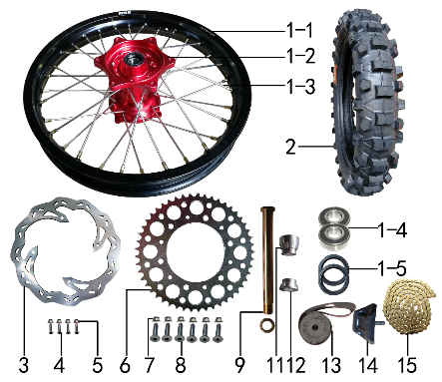 | 1 | 3.080.0346 | 后轮毂总成 | 450-2 铝2.15*18(2个气门嘴孔) 表面CNC电泳红色+7系列BSE黑色轴孔25mm(普通8K辐条） | rear wheel assy | 套 |  | 1 |  |  | $0.00
 | 1-1 | 3.020.1335 | 铝圈 | WM 2.15*18黑色（7116） 2只气门孔 BSE | alloy rim | 个 |  | 1 |  |  | $0.00
 | 1-2 | 3.010.0255 | 毂芯 | 450-2后 表面CNC电泳红色 | hub | 个 |  | 1 |  |  | $0.00
 | 1-3 | 3.040.0330 | 辐条(含辐条螺母) | 后轮18寸 450 内普通(8K)193mm | spoke & nipple | 根 |  | 16 |  |  | $0.00
 | 1-3 | 3.040.0331 | 辐条(含辐条螺母) | 后轮18寸 450 外普通(8K)198mm | spoke & nipple | 根 |  | 16 |  |  | $0.00
 | 1-4 | 7.390.0240 | 全封闭轴承 | 6905 | bearing | 个 |  | 4 |  |  | $0.00
 | 1-5 | 7.330.0103 | 鼓芯油封 | Φ33*43*7 | #N/A | 只 |  | 2 |  |  | $0.00
 | 1-6 | 3.341.0063 | 鼓芯内衬管 | 450-2 后(铁 Φ25*Φ31*91.5) | drum brake inner sleeve | 根 |  | 1 |  |  | $0.00
 | 2 | 3.090.1150 | NMS深齿轮胎 | 120/90-18(PX5.0) | #N/A | 套 |  | 1 |  |  | $0.00
 | 3 | 4.240.0180 | 后碟刹盘 | 波浪形Φ240*Φ121孔距140.5-4孔（701） | rear disc | 片 |  | 1 |  |  | $0.00
 | 4 | 7.060.0040 | 内六角平圆头螺钉 | M6*20蓝白锌 10.9级 | inner hexagon screw | 个 |  | 4 |  |  | $0.00
 | 5 | 7.140.0010 | 全金属六角法兰面锁紧螺母(GB6187) | M6蓝白锌（自锁） | hexagon lock nut with flange (GB6187) | 个 |  | 4 |  |  | $0.00
 | 6 | 2.040.0590 | 链轮 | 520*124*49 BSK | rear sprocket | 个 |  | 1 |  |  | $0.00
 | 7 | 7.140.0020 | 全金属六角法兰面锁紧螺母(GB6187) | M8蓝白锌（自锁） | hexagon lock nut with flange (GB6187) | 个 |  | 6 |  |  | $0.00
 | 8 | 7.040.0050 | 内六角沉头螺钉 | M8*30蓝白锌 10.9级 | inner hexagon flash screw | 个 |  | 6 |  |  | $0.00
 | 9 | 3.130.0040 | 后轮轴 | 镀彩锌Φ25*259-扁方Φ40-28mm 含螺母（523） | rear axle | 根 |  | 1 |  |  | $0.00
 | 11 | 3.330.1010 | 后轮左隔套 | 铝 Ф40*Ф25.2*33-Ф30 | rear axle sleeve L | 个 |  | 1 |  |  | $0.00
 | 12 | 3.330.1011 | 后轮右隔套 | 铝 Ф40*Ф25.2*21-Ф30 | rear axle sleeve R | 个 |  | 1 |  |  | $0.00
 | 13 | 3.030.0060 | 衬带 | 18寸 | belt | 个 |  | 1 |  |  | $0.00
 | 14 | 3.110.0040 | 内胎防滑锁 | 1.85铝 | tire lock | 个 |  | 1 |  |  | $0.00
 | 15 | 2.010.0455 | KMC链条 | 520*116L镀金 | chain, KMC | 根 |  | 1 |  |  | $0.00

DIAGRAM | Воздушный фильтр
 | POS. | ERP CODE | CHINESE NAME | SPECIFICATION | ENGLISH NAME | UNIT | 采购成本(元) | QTY | UNIT PRICE (EX WORKS ) | ORDER QTY | TOTAL AMOUNT | REMARKS
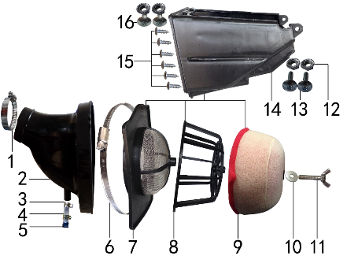 | 1 | 1.030.0055 | 不锈钢抱箍 | Φ51-70 宽度10mm | stainless hoop | 个 |  | 1 |  |  | $0.00
 | 2 | 1.028.0095 | 空滤器喉管 | BSE150S(φ54配PWK34) 黑色 | air filter rubber connector | 个 |  | 1 |  |  | $0.00
 | 3 | 7.290.0030 | 油管卡扣 | Φ13.5(J6空滤器用) | oil hose clip | 个 |  | 2 |  |  | $0.00
 | 4 | 9.200.0030 | 透明管 | Φ12 | transparent pipe | 卷 |  | 0.02 |  |  | $0.00
 | 5 | 1.083.0050 | 圆管堵头 | φ12.5橡胶黑色 | plug | 个 |  | 1 |  |  | $0.00
 | 6 | 1.030.0090 | 不锈钢抱箍 | Φ140-160 宽度9mm | stainless hoop | 个 |  | 1 |  |  | $0.00
 | 7 | 1.031.0060 | 空滤器前盖 | BSE150 带防火网 | air filter front cover | 个 |  | 1 |  |  | $0.00
 | 8 | 1.034.0080 | 空滤器海绵支架 | BSE150 | air filter sponge bracket | 个 |  | 1 |  |  | $0.00
 | 9 | 1.029.0080 | 空滤器滤芯 | BSE150(海绵) | air filter sponge element | 个 |  | 1 |  |  | $0.00
 | 10 | 7.210.0090 | 平垫圈 | Φ8*Φ22镀锌 | flat washer | 个 |  | 1 |  |  | $0.00
 | 11 | 7.130.0010 | 蝶形螺钉 | M6*40 | batterfly screw | 个 |  | 1 |  |  | $0.00
 | 12 | 7.170.0020 | 六角法兰面防滑螺母 | M6蓝白锌 | hexagon nut with flange | 个 |  | 4 |  |  | $0.00
 | 13 | 7.050.0030 | 内六角大扁头螺钉 | M6*25蓝白锌 | inner hexagon flat screw | 个 |  | 2 |  |  | $0.00
 | 14 | 1.032.0050 | 空滤器后盖 | BSE150 | air filter rear cover | 个 |  | 1 |  |  | $0.00
 | 15 | 7.100.0110 | 十字槽盘头自攻螺钉 | 4.8*16白锌 | cross flat screw | 个 |  | 8 |  |  | $0.00
 | 16 | 7.050.0020 | 内六角大扁头螺钉 | M6*16蓝白锌 | inner hexagon flat screw | 个 |  | 2 |  |  | $0.00

DIAGRAM | Электрика
 | POS. | ERP CODE | CHINESE NAME | SPECIFICATION | ENGLISH NAME | UNIT | 采购成本(元) | QTY | UNIT PRICE (EX WORKS ) | ORDER QTY | TOTAL AMOUNT | REMARKS
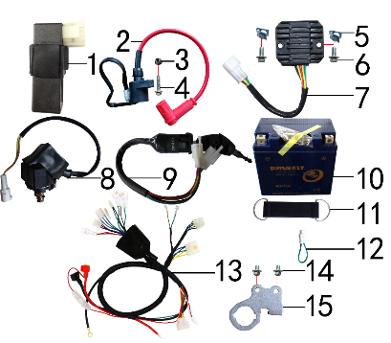 | 1 | 5.090.0135 | 点火器 | LiHua250CC CDI 圆插 | CDI | 个 |  | 1 |  |  | $0.00
 | 2 | 5.030.0068 | 高压包 | 110CC红色(GY6)(线长280mm)防水插件BSE状态(插件线长200mm) | ignition coil | 个 |  | 1 |  |  | $0.00
 | 3 | 7.140.0010 | 全金属六角法兰面锁紧螺母(GB6187) | M6蓝白锌（自锁） | hexagon lock nut with flange (GB6187) | 个 |  | 1 |  |  | $0.00
 | 4 | 7.010.0040 | 六角法兰面螺栓 | M6*25蓝白锌 | hexagon bolt with flange | 个 |  | 1 |  |  | $0.00
 | 5 | 7.190.0010 | 卡片螺母 | M6 蓝白锌（522） | clip nut | 个 |  | 2 |  |  | $0.00
 | 6 | 7.010.0010 | 六角法兰面螺栓 | M6*12蓝白锌 | hexagon bolt with flange | 个 |  | 2 |  |  | $0.00
 | 7 | 5.050.0050 | 整流器 | 五线(防水插件) | rectifier | 个 |  | 1 |  |  | $0.00
 | 8 | 5.060.0020 | 继电器 | 12V(防水插件) | relay | 个 |  | 1 |  |  | $0.00
 | 9 | 5.150.0040 | 电门锁 | 3档5线 | circuit switch | 个 |  | 1 |  |  | $0.00
 | 10 | 5.020.0040 | 电池 | 猛狮 12V6AH(胶体MG7ZS-C) | battery | 只 |  | 1 |  |  | $0.00
 | 11 | 6.310.0050 | 橡胶绷带 | MOJO L105MM | rubber belt | 根 |  | 1 |  |  | $0.00
 | 12 | 5.160.0090 | 短接线 | 离合防水(二插) | short wire | 根 |  | 1 |  |  | $0.00
 | 13 | 5.010.0520 | 总线 | BSE150 防水插件(3档5线 本田大灯)前加防水套 | wire harness | 套 |  | 1 |  |  | $0.00
 | 14 | 7.010.0000 | 六角法兰面螺栓 | M6*8蓝白锌 | hexagon bolt with flange | 个 |  | 2 |  |  | $0.00
 | 15 | 3.520.0045 | 记分牌支架 | 歼2记分牌 配MOJO联板(含电门锁孔)3.5mm 银色铝 新状态 | number plate bracket | 个 |  | 1 |  |  | $0.00

DIAGRAM | Облицовка
 | POS. | ERP CODE | CHINESE NAME | SPECIFICATION | ENGLISH NAME | UNIT | 采购成本(元) | QTY | UNIT PRICE (EX WORKS ) | ORDER QTY | TOTAL AMOUNT | REMARKS
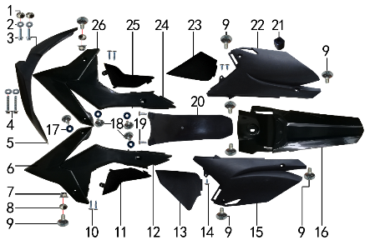 | 1 | 3.340.0420 | 台阶衬套 | BSE250 Ф19*Ф8.5-Ф6*5.5mm 铝 | step washer | 个 |  | 2 |  |  | $0.00
 | 2 | 7.210.0070 | 平垫圈 | Φ6*Φ18*1.5镀锌 | flat washer | 个 |  | 4 |  |  | $0.00
 | 3 | 7.010.0020 | 六角法兰面螺栓 | M6*16蓝白锌 | hexagon bolt with flange | 个 |  | 2 |  |  | $0.00
 | 4 | 7.010.0060 | 六角法兰面螺栓 | M6*35蓝白锌 | hexagon bolt with flange | 个 |  | 2 |  |  | $0.00
 | 5 | 6.130.0182 | 前挡泥板 | BSE150 黑色 | front fender | 块 |  | 1 |  |  | $0.00
 | 6 | 6.150.019B | 前左侧板 | BSE150-04L(加长款)黑色 | front left side | 块 |  | 1 |  |  | $0.00
 | 7 | 7.140.0010 | 全金属六角法兰面锁紧螺母(GB6187) | M6蓝白锌（自锁） | hexagon lock nut with flange (GB6187) | 个 |  | 2 |  |  | $0.00
 | 8 | 3.340.0380 | 台阶衬套（歼2塑件） | Φ22*Φ6.2-4.5-Φ9-2.5mm 镀白锌（用3.340.0350改） | step washer | 个 |  | 2 |  |  | $0.00
 | 9 | 7.050.0020 | 内六角大扁头螺钉 | M6*16蓝白锌 | inner hexagon flat screw | 个 |  | 8 |  |  | $0.00
 | 10 | 7.100.0030 | 十字槽盘头自攻螺钉 | 4.2*12(大头)白锌 | cross flat screw | 个 |  | 4 |  |  | $0.00
 | 11 | 6.170.0160 | 左中下侧板 | BSE150 黑色 | left middle down side plate | 块 |  | 1 |  |  | $0.00
 | 12 | 6.170.0152 | 左中上侧板 | BSE150 黑色 | left middle upper side plate | 块 |  | 1 |  |  | $0.00
 | 13 | 6.190.0161 | 后左下侧板 | BSE150 黑色(小片) | plastic, rear right | 块 |  | 1 |  |  | $0.00
 | 14 | 7.100.0020 | 十字槽盘头自攻螺钉 | 4.2*8白锌 | cross flat screw | 个 |  | 3 |  |  | $0.00
 | 15 | 6.190.0152 | 后左侧板 | BSE150 黑色 | plastic, rear left side | 块 |  | 1 |  |  | $0.00
 | 16 | 6.140.018B | 后挡泥板 | BSE150-03(加长款)黑色 | rear fender | 块 |  | 1 |  |  | $0.00
 | 17 | 7.210.0060 | 平垫圈 | Φ6*Φ16橡胶 | flat washer | 个 |  | 4 |  |  | $0.00
 | 18 | 7.050.0010 | 内六角大扁头螺钉 | M6*10蓝白锌 | inner hexagon flat screw | 个 |  | 4 |  |  | $0.00
 | 19 | 7.100.0110 | 十字槽盘头自攻螺钉 | 4.8*16白锌 | cross flat screw | 个 |  | 2 |  |  | $0.00
 | 20 | 6.230.0080 | 后挡泥皮 | BSE250-12 黑色 | rear rubber mud | 块 |  | 1 |  |  | $0.00
 | 21 | 1.088.0040 | 侧板隔热橡胶垫 | J2 | thermal insulation rubber | 个 |  | 1 |  |  | $0.00
 | 22 | 6.200.0142 | 后右侧板 | BSE150 黑色 | rear right side, plastic | 块 |  | 1 |  |  | $0.00
 | 23 | 6.200.0150 | 后右下侧板 | BSE150 黑色 | plastic, left side plate, bottom | 块 |  | 1 |  |  | $0.00
 | 24 | 6.180.0142 | 右中上侧板 | BSE150 黑色 | fairing, right middle side, up | 块 |  | 1 |  |  | $0.00
 | 25 | 6.180.0150 | 右中下侧板 | BSE150 黑色 | fairing, right middle side, bottom | 块 |  | 1 |  |  | $0.00
 | 26 | 6.160.018B | 前右侧板 | BSE150-07R(加长款)黑色 | front right side | 块 |  | 1 |  |  | $0.00

DIAGRAM | Бак и седло
 | POS. | ERP CODE | CHINESE NAME | SPECIFICATION | ENGLISH NAME | UNIT | 采购成本(元) | QTY | UNIT PRICE (EX WORKS ) | ORDER QTY | TOTAL AMOUNT | REMARKS
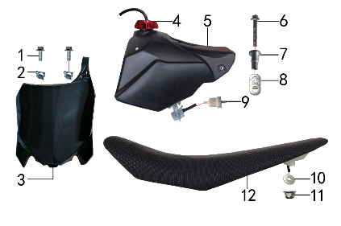 | 1 | 7.010.0020 | 六角法兰面螺栓 | M6*16蓝白锌 | hexagon bolt with flange | 个 |  | 2 |  |  | $0.00
 | 2 | 7.190.0010 | 卡片螺母 | M6 蓝白锌（522） | clip nut | 个 |  | 2 |  |  | $0.00
 | 3 | 6.110.0231 | 记分牌 | BSE250-1 黑色 | number plate | 块 |  | 1 |  |  | $0.00
 | 4 | 6.090.0060 | 油壶盖 | 红色铝(不含顶) | fuel cap | 个 |  | 1 |  |  | $0.00
 | 5 | 6.080.0230 | 油壶 | BSE 150 黑色(带油壶开关) | fuel tank | 个 |  | 1 |  |  | $0.00
 | 6 | 7.010.0070 | 六角法兰面螺栓 | M6*40蓝白锌 | hexagon bolt with flange | 个 |  | 1 |  |  | $0.00
 | 7 | 3.340.0360 | 油箱台阶衬套 | Ф22*Ф6.5*27-Ф12mm J2 镀白锌(030) | step spacer, fuel tank | 个 |  | 1 |  |  | $0.00
 | 8 | 7.210.0150 | 平垫圈 | Φ10*Φ22*1.5镀锌 | flat washer | 个 |  | 3 |  |  | $0.00
 | 9 | 1.026.0010 | 油滤器 | 白色塑料(不能拆卸) | oil filter | 个 |  | 1 |  |  | $0.00
 | 10 | 7.210.0090 | 平垫圈 | Φ8*Φ22镀锌 | flat washer | 个 |  | 1 |  |  | $0.00
 | 11 | 7.140.0020 | 全金属六角法兰面锁紧螺母(GB6187) | M8蓝白锌（自锁） | hexagon lock nut with flange (GB6187) | 个 |  | 1 |  |  | $0.00
 | 12 | 6.010.0590 | 座垫 | BSE150 黑色 | seat | 个 |  | 1 |  |  | $0.00

DIAGRAM | Дополнительно
 | POS. | ERP CODE | CHINESE NAME | SPECIFICATION | ENGLISH NAME | UNIT | 采购成本(元) | QTY | UNIT PRICE (EX WORKS ) | ORDER QTY | TOTAL AMOUNT | REMARKS
其它 | 1 | 9.090.0025 | 单面胶 | EVA黑色 厚10mm*宽20mm*10M |  | 卷 |  | 0.1 |  |  | $0.00
 | 2 | 9.015.0020 | 隔热耐高温铝箔纸胶带 | 50*20米 |  | 卷 |  | 0.12 |  |  | $0.00
 | 3 | 6.050.0020 | 胶棉布 | 方型内55 |  | 张 |  | 1 |  |  | $0.00
 | 4 | 6.301.0825 | 513覆膜贴花 | J3 BSE150(含BSE250记分牌)前左右后挡泥板加长款 |  | 套 |  | 1 |  |  | $0.00
 | 5 | 6.304.0240 | 513胶覆膜贴花 | 后平叉 刀型铝BSE250 |  | 付 |  | 1 |  |  | $0.00
 | 6 | 3.274.0010 | 前减震护套 | 黑色网线360*150 印(LOGO+波速尔赛车）红字白边 |  | 只 |  | 1 |  |  | $0.00

ADDITIONAL SPARE PARTS REQUIRED | POS. | ERP CODE | CHINESE NAME | SPECIFICATION | ENGLISH NAME | UNIT | 采购成本(元) | QTY | UNIT PRICE (EX WORKS ) | ORDER QTY | TOTAL AMOUNT | REMARKS
 |  |  |  |  |  |  |  |  |  |  | $0.00
 |  |  |  |  |  |  |  |  |  |  | $0.00
 |  |  |  |  |  |  |  |  |  |  | $0.00
GRAND TOTAL: |  |  |  |  |  |  |  |  |  |  | $0.00

